Sheet1
GIT & GITHUB

 |  |  |  |  |  | salah satu version Control System (VCS)


 | Perubahan : |  | Tersimpan
 | perubahan isi file |  | History
 | penambahan file |  |  | sama apa beda?
 | kolaborasi |  |  | GIT BERBEDA DENGAN GITHUB

 | KOLABORASI |  |  |  | Kita perlu namanya VCS
 |  |  |  |  | 1.kita bisa melacak history/perubahan terhadap dokumen kita
 |  |  |  |  | 2.kita bisa melakukan kolaborasi dokumen/source code
 |  |  |  |  | 3.memudahkan kita dalam kolaborasi
 |  |  |  |  | 4.kita akan mudah jika ingin melakukan sharing dokumen/project



 | Version Control System
 | 1. Sebuah sistem yang menyimpan "rekaman/snapshot" perubahan pada source code
 | 2. memungkinkan bekerja sama (kolaborasi) dengan lebih baik
 | 3. mengetahui siapa yang melakukan perubahan, kapan terjadi perubahan
 | 4.memungkinkan kita untuk menyetujui perubahan, atau kembali ke pada keadaan sebelum perubahan (checkout)

GIT
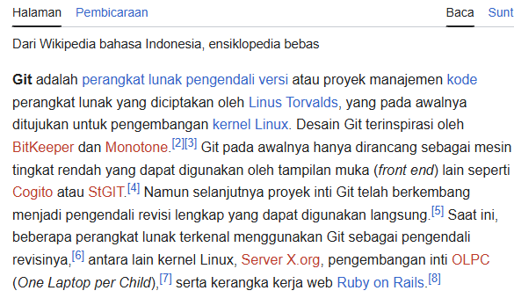
 |  |  |  |  |  |  | "Sebuah software untuk mengelola perubahan
 |  |  |  |  |  |  | file di dalam folder"
 |  |  |  |  |  |  |  | nanti kita dengan istilah
 |  |  |  |  |  |  | "Riwayat perubahan file disimpan menggunakan | respository/repo
 |  |  |  |  |  |  | perintah commit"
 |  |  |  |  |  |  |  | setiap perubahan jangan
 |  |  |  |  |  |  |  | hanya save saja, harus
 |  |  |  |  |  |  |  | dengan commit

istilah-istilah
Repo/repository
commit
Branch
Merge
Push
Pull

itu semua bisa kita lakukan di komputer kita , asalkan kita lakukan instalasi software GIT

 | Layanan selain GITHUB



 | Rangkuman istilah-istilah yang harus hapal
 | repo | folder yang ada di remote (folder project)
 | comit | rekaman/snapshot dari repo
 | hash | penanda unik pada sebuah commit
 | checkout | perpindahan ke semuah branch/commit
 | remote | sumber yang mempunyai repo
 | branch | cabang dari commit yang kita buat
 | merge | menggabungkan branch
 | clone | mengambil repo dari re,pte (download==>github bentuknya zip)
 | fork | mengambil reppo dari remote, bedanya apa?? Nanti kita pelajari (masih terhubung dengan si pemilik
 | push
 | pull

GITHUB
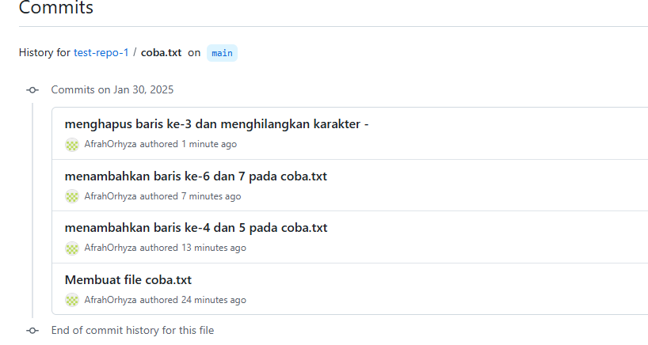
I Join GITHUB
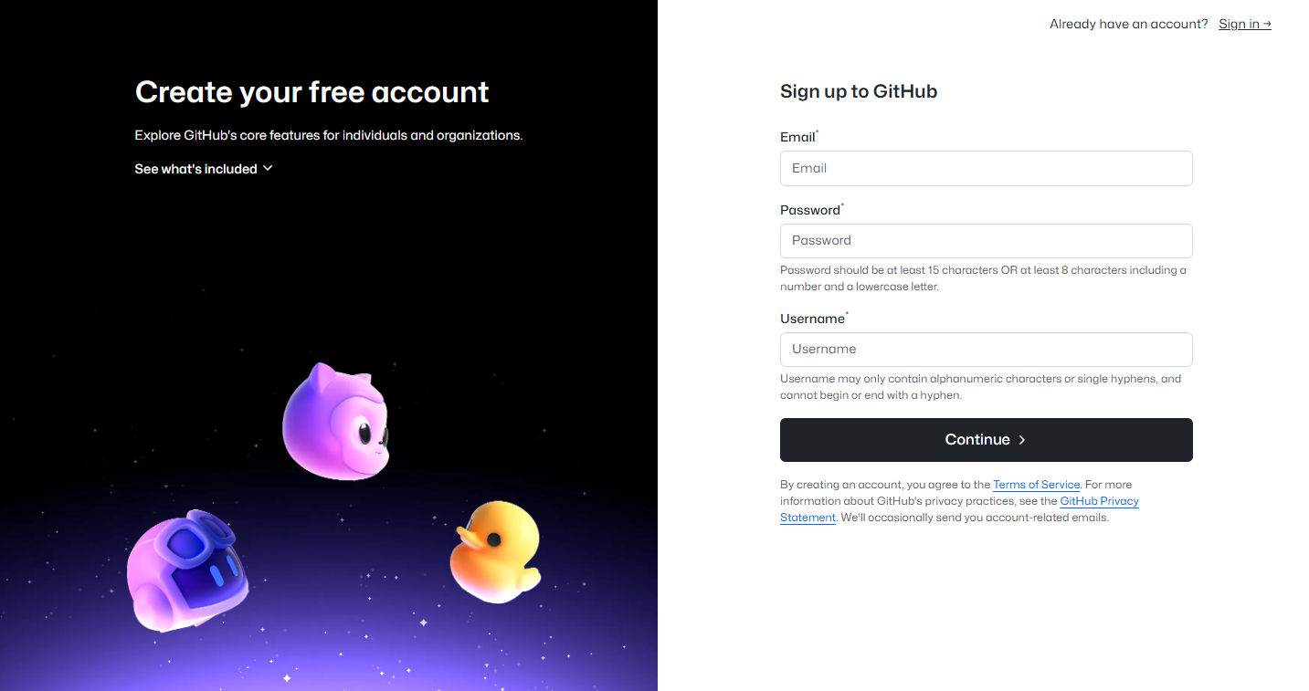
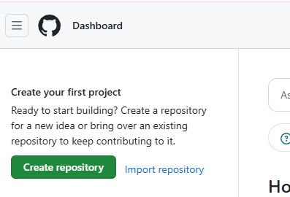

II Buat project
 | kita membuat repo |  |  | felisyaus@gmail.com

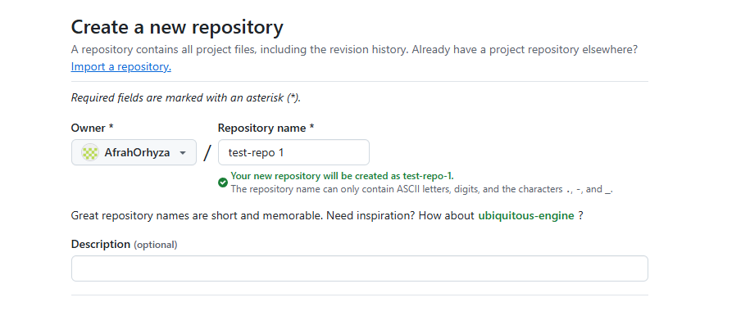



 |  |  |  |  | saat membuat repo

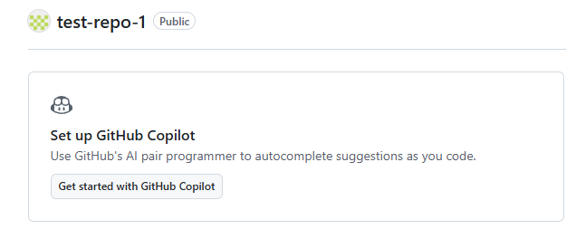

 |  |  | branch utama : main

 | membuat file/folder
 | merubah | Ada perubahan ==> Staging area
 | nambah | (add),
 |  | commit

 | 1.membuat file baru

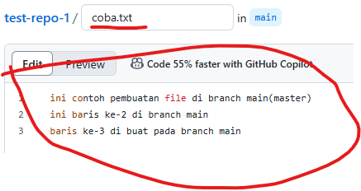

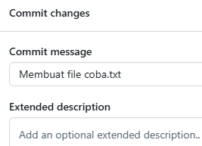

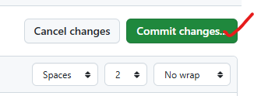

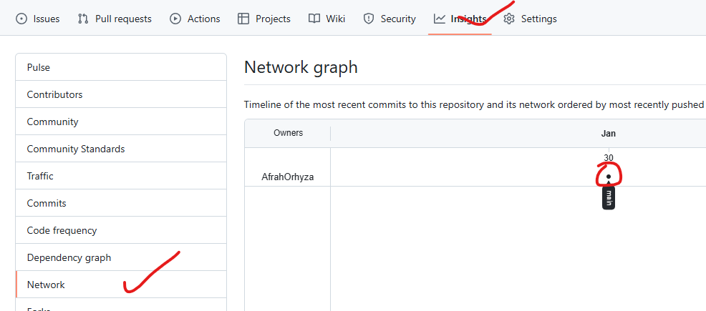

 | 2.melakukan perubahan isi file yang sudah kita buat
 | edit coba.txt

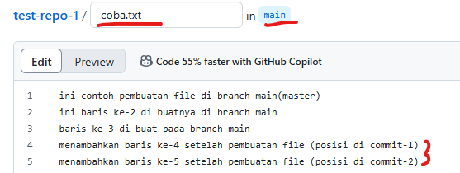

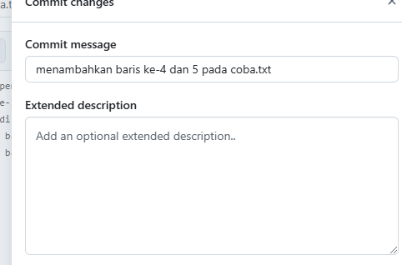
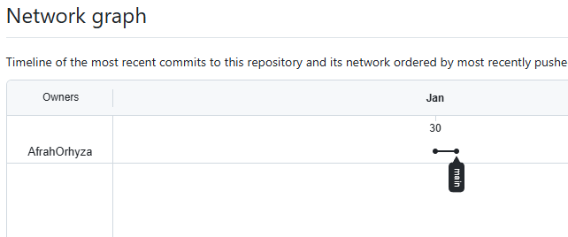

 | coba rubah lagi (tetap masih menambahkan saja)

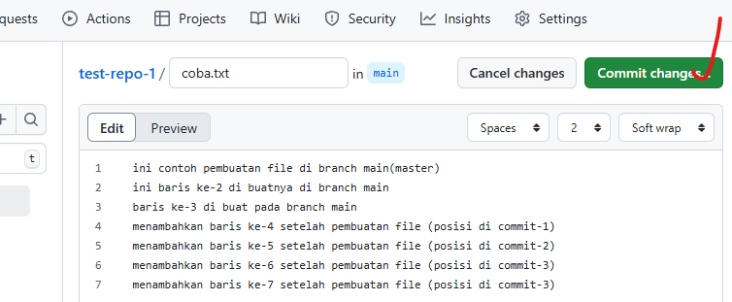
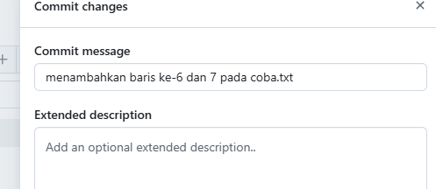

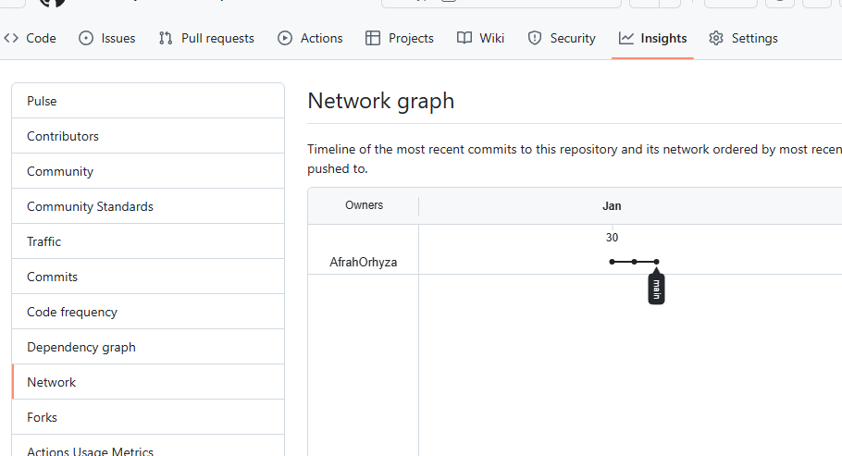
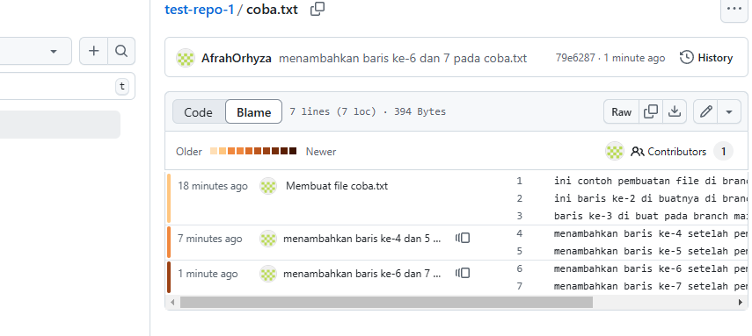

 | Mencoba melakukan perubah:
 | Menghilangkan

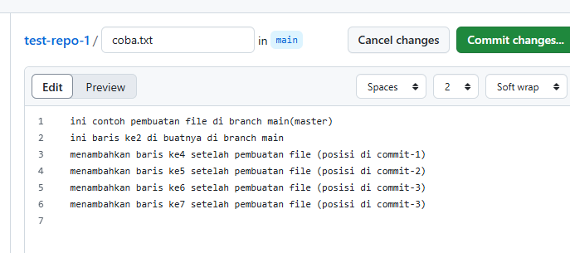
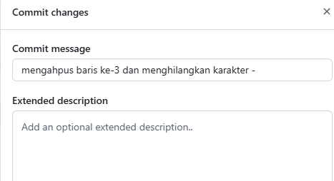

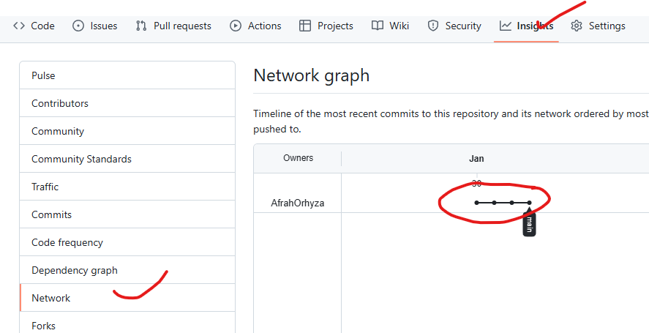
 |  |  |  |  | melihat history commit

Github branch-merge
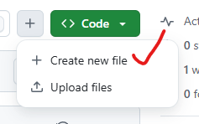
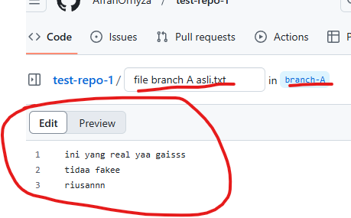
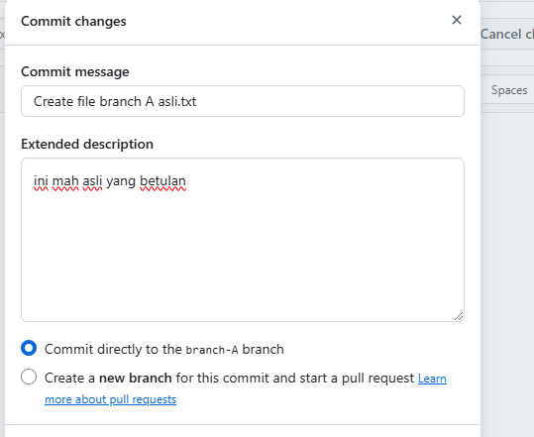
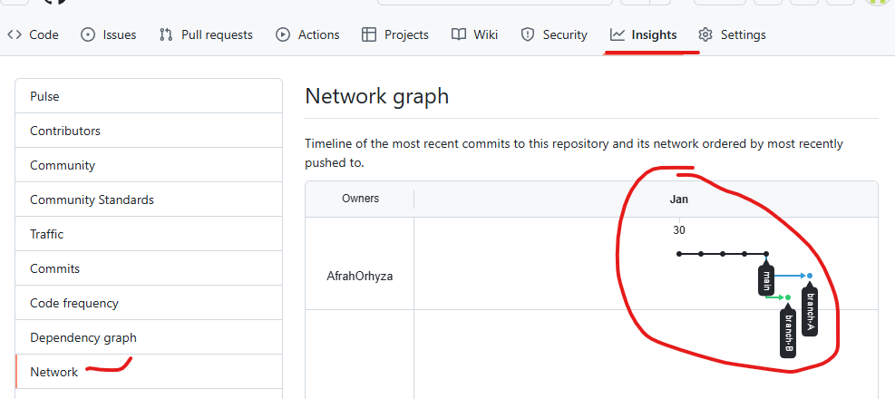
1. Membuat Branch

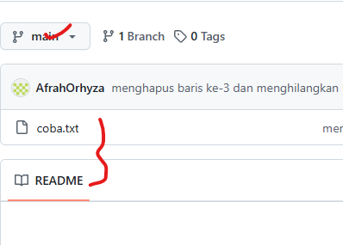

 | Kegunaan Branch
 | Agar tidak menggunakan branch jalur utma (main/master)
 | Akan membuat fitur baru (memang rencana/eksperimental)
 | Mempermudah dalam kolaborasi (pembagian tugas)

Praktek
Pada main kita sudah punya :
coba.txt
readme

sekarang kita akan membuat branch baru
Branch A
Branch B

cara membuat branch di GITHUB
cara-1
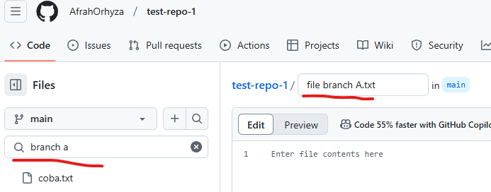

 |  | branch baru
 |  | branch aktif
 |  |  | jika kita tidak membuat nama branch baru, maka automatis akan masuk ke branch

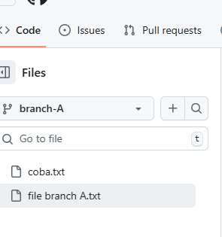
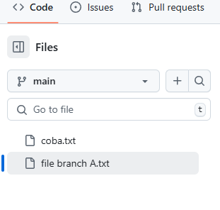

 | cara-2
 | Buat dulu

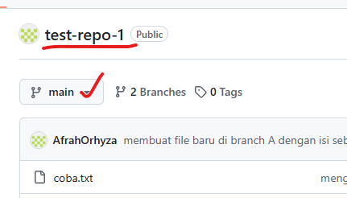

 | Buat file

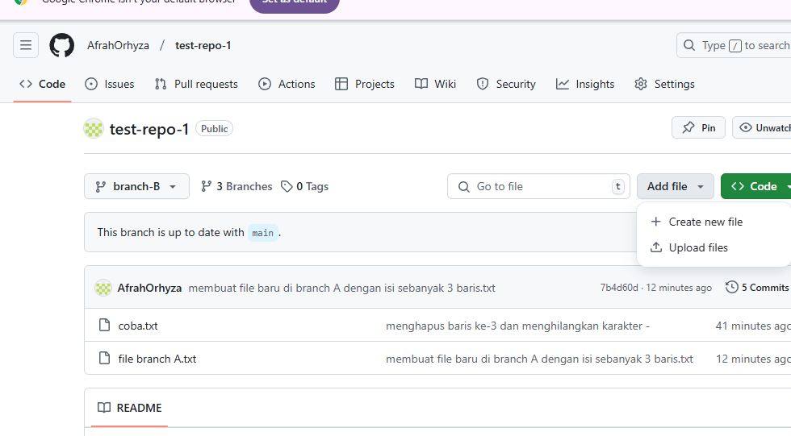

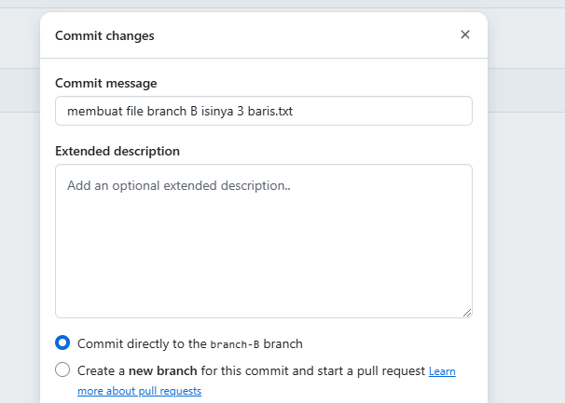

 |  |  |  |  | karena tadi yang file branch A salah bikin sekarang kita buat file branch B yang di lokasi

 | nih sekarang kita pindah (swich branch) |  |  | sementara tombol itu diabaikan dulu,
 | tadinya di branch-B pindah ke branch-A maka akan muncul tombol baru
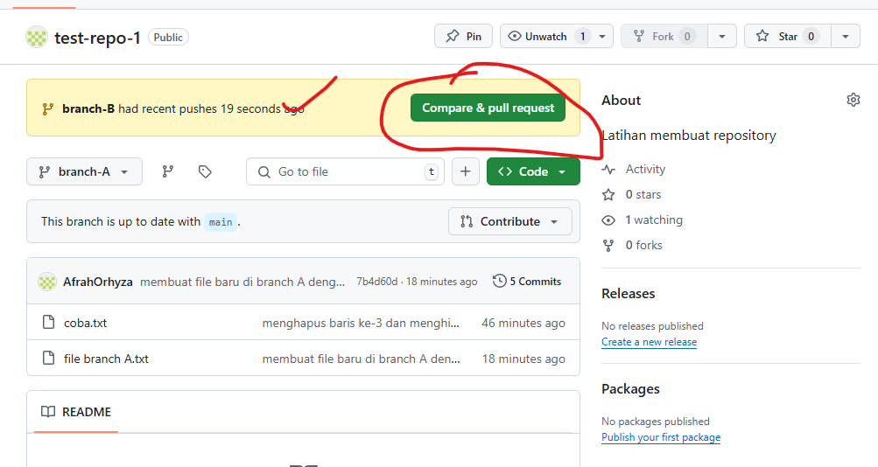

 | Klik Add file-klik create new file

